管道排查
高发公司郑州分公司通信管道排查表

 |  | 路段名称 |  | 里程（KM） |  | 起始桩号（KM） |  |  | 终端桩号（KM） |  | 主线人手孔数
 |  | G30（连霍高速）郑州段 |  | 121.88 |  | K528+881 |  |  | ... |  | ...

人手孔序号 | 人手孔 桩号起点 | 人手孔 桩号终点 | 人手孔 编号 | 人手孔 照片(通信管道排列照片) | 管道类型/规格型号 | 管孔数 | 管道 编号 | 管道 位置 | 管道 色标 | 使用情况 | 线缆型号 | 具体业务 | 贯通测试 | 管道畅通 | 密闭性 | 管道位置 | 过桥管箱型号/长度 | 管道问题 | 是否有隧道长度/位置 | 备注
001 | K528+881 | K001+000 | GFZZLHZX-001 | 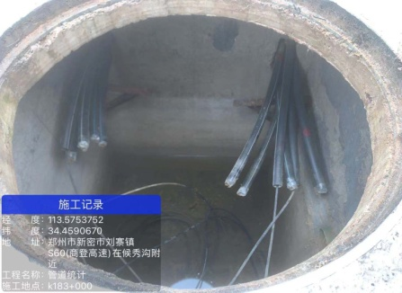 | 硅芯管 Φ40/33 | 12 | 1 | 1-1 | 红 X2 | 自用 | GYTA-24 | 监控光缆 | ＜10s | √ | √ | 中分带 | 玻璃钢310*190*5/800M |  | 牛郎隧道 560米 南幅北幅 /东幅西幅
 |  |  |  |  |  |  | 2 | 1-2 | 黄 X2 | 自用 | GYTA-48 | 收费光缆 | ＜10s | √ | √
 |  |  |  |  |  |  | 3 | 1-3 | 绿 X2 | 自用 | GYTA-24 | 监控电缆 | ＜10s | √ | √
 |  |  |  |  |  |  | 4 | 1-4 | 蓝 X2 | 空闲 |  |  | ＜10s | √ | √
 |  |  |  |  |  |  | 5 | 2-1 | 紫 X2 | 空闲 |  |  | ＜10s | √ | ×
 |  |  |  |  |  |  | 6 | 2-2 | 白 X2 | 空闲 |  |  | ＜10s | √ | √
 |  |  |  |  |  |  | 7 | 2-3 | 红 X4 | 空闲 |  |  | ＞10s | × | ×
 |  |  |  |  |  |  | 8 | 2-4 | 黄 X4 | 空闲 |  |  | ＜10s | √ | √
 |  |  |  |  |  |  | 9 | 3-1 | 绿 X4 | 空闲 |  |  | ＞10s | × | ×
 |  |  |  |  |  |  | 10 | 3-2 | 蓝 X4 | 空闲 |  |  | ＞10s | √ | √
 |  |  |  |  |  |  | 11 | 3-3 | 紫 X4 | 空闲 |  |  | ＜10s | × | ×
 |  |  |  |  |  |  | 12 | 3-4 | 白 X4 | 出租 |  |  | ＜10s | √ | √

 | 人手孔编号代码规则：GFZZLHZX-001 分公司名称首字母缩写：高发郑州=GFZZ 路段缩写:连霍=LH 人手孔类型：主线=ZX 分支=FZ 匝道=ZD 站区=ZQ
 | 硅芯管编号规则：第一排左起第一孔为1-1，第二排左起第一孔为2-1，以此类推

